Estadísticas
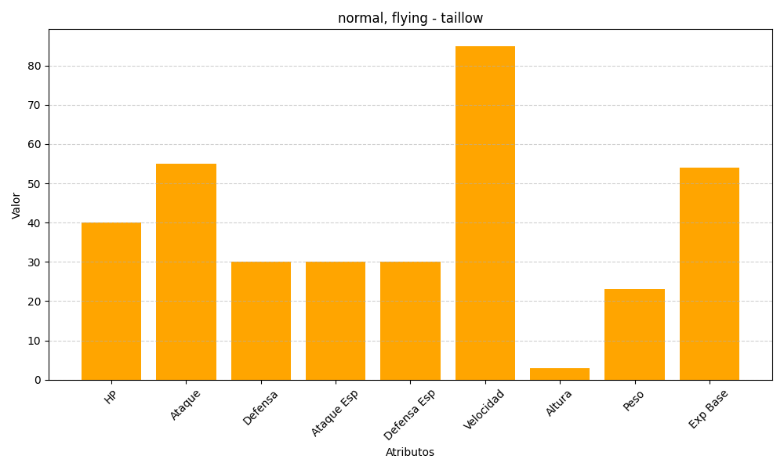
ID | Nombre | Tipo | HP | Ataque | Defensa | Ataque Especial | Defensa Especial | Velocidad | Altura | Peso | Experiencia Base
276 | taillow | normal, flying | 40 | 55 | 30 | 30 | 30 | 85 | 3 | 23 | 54

